表紙・改定履歴
Webダイレクト販売
AURAAPI共通処理 詳細設計書

© 2020 Sasuke Financial Lab Inc.

変 更 記 録
版数 REV. | 作成更新日 | 変 更 内 容 | 担 当
01 | 2020-10-26 | 初版 | 城市
02 | 2020-10-31 | フローおよび誤字脱字を修正 | 城市

token取得
詳細設計 |  |  |  | 大項目 |  |  |  | 小項目 |  | 詳細

 | シーケンス

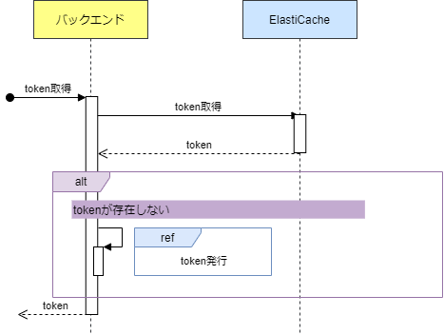

 | プロセス詳細
 | 1． | AURA tokenを取得する

 |  | 項目名 |  |  |  | パラメータ |  |  | 説明
 |  | Key |  |  |  | aura_token

 |  | 戻り値 | token |  |  |  |  | 備考
 |  | 項目名 |  |  | 項目名（英） |  | 型 | パラメータ |  |  | 説明
 |  | トークン |  |  | token |  | String

 | 2. | [tokenが存在しない場合]tokenを発行する
 |  | token発行シート参照

token発行
詳細設計 |  |  |  |  | 大項目 |  |  |  |  |  | 小項目 |  | 詳細

 | シーケンス
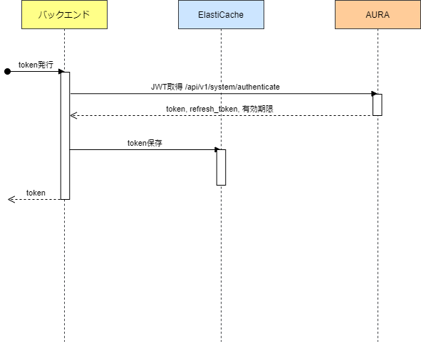

 | プロセス詳細
 | 1. | AURA JWTを発行する
 |  | システム |  | AURA |  |  |  | API名 |  | /auth/api/v1/system/authenticate
 |  | リクエストヘッダ |  |  |  |  | パラメータ |  |  |  |  | 説明
 |  | Content-Type |  |  |  |  | text/plain; charset=UTF-8
 |  | X-AppEnvironment |  |  |  |  | 【環境ごとの値】 |  |  |  |  | 環境変数から取得 prodsrv-coretk： 本番, prod-coretk: オーサリング環境, テスト環境:preprod-coretk
 |  | Authorization |  |  |  |  | [Base64でエンコードしたユーザー、パスワードのデータ] |  |  |  |  | 環境変数から取得 ユーザー名とパスワードは半角コロンで連結

 |  | 戻り値 |  | ログイン結果 |  |  |  |  |  |  | 備考
 |  | 項目名 |  |  |  | 項目名（英） |  |  | 型 |  | パラメータ |  |  | 説明
 |  | トークンタイプ |  |  |  | token_type |  |  | String |  |  |  |  | Bearer
 |  | アクセストークン |  |  |  | access_token |  |  | String
 |  | token有効期限 |  |  |  | expires_in |  |  | number |  |  |  |  | 未使用

 |  | AURAでエラーが発生した場合=HTTPステータスが200以外は、エラーを応答する
 |  | 戻り値 |  | エラーレスポンスオブジェクト |  |  |  |  |  |  | 備考
 |  | 項目名（和） |  |  |  | 項目名（英） |  |  | 型 |  | パラメータ |  |  | 説明
 |  | エラー種別 |  |  |  | errorType |  |  | string |  | AURA系エラー
 |  | エラー |  |  |  | errors |  |  | List |  | -
 |  |  | エラーコード |  |  | errorCode |  |  | string |  | -

 | 2. | tokenを保存する
 |  | 項目名 |  |  |  |  | パラメータ |  |  |  |  | 説明
 |  | Key |  |  |  |  | aura_token
 |  | value |  |  |  |  | ログイン結果.access_token

質問取得
詳細設計 |  |  |  |  | 大項目 |  |  |  |  |  | 小項目 |  | 詳細

 | シーケンス

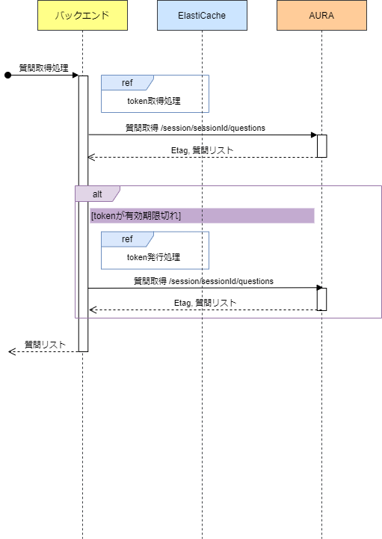

 | プロセス詳細
 | 1． | token取得処理
 |  | token取得シート処理を参照

 | 2. | 質問全件取得
 |  | AURAレスポンス項目は一部抜粋。詳細はアンダーライティングインテグレーションガイドv6を参照
 |  | システム |  | AURA |  |  |  | API名 |  | 回答登録結果DTO.links |  |  |  | method |  | GET
 |  | リクエストヘッダ |  |  |  |  | パラメータ |  |  |  |  | 説明
 |  | Authorization |  |  |  |  | Bearer {token} |  |  |  |  | 1.で取得したtoken
 |  | Etag |  |  |  |  | {Etag} |  |  |  |  | AURA 発行Etag

 |  | 戻り値 |  | List<AURA質問DTO> |  |  |  |  |  |  | 備考
 |  | レスポンスヘッダ |  |  |  |  | パラメータ |  |  |  |  | 説明
 |  | Etag |  |  |  |  | {Etag} |  |  |  |  | AURA発行のEtag情報
 |  | 項目名 |  |  |  | 項目名（英） |  |  | 型 |  | パラメータ |  |  |  | 説明
 |  |  |  |  |  | answer |  |  | Object |  |  |  |  |  | 詳細はeアンダーライティングインテグレーションガイドv6参照
 |  |  |  |  |  | constraints |  |  | Object
 |  |  |  |  |  | context |  |  | Array<string>
 |  |  |  |  |  | helpText |  |  | String
 |  |  |  |  |  | id |  |  | number
 |  |  |  |  |  | isAnswered |  |  | boolean
 |  |  |  |  |  | text |  |  | String
 |  |  |  |  |  | type |  |  | String
 |  |  |  |  |  | _links |  |  | Object

 |  | AURAでエラーが発生した場合=HTTPステータスが200以外は、エラーを応答する
 |  | 戻り値 |  | エラーレスポンスオブジェクト |  |  |  |  |  |  | 備考
 |  | 項目名（和） |  |  |  | 項目名（英） |  |  | 型 |  | パラメータ |  |  |  | 説明
 |  | エラー種別 |  |  |  | errorType |  |  | string |  | AURA系エラー
 |  | エラー |  |  |  | errors |  |  | List |  | -
 |  |  | エラーコード |  |  | errorCode |  |  | string |  | -

 |  | AURAからhttpステータスが401で返却された場合は3.以降を実施する
 | 3. | [AURAセッションが期限切れの場合=httpステータス401で返却された場合] AURA JWTを発行する
 |  | token発行シートを参照

 | 4. | 質問全件取得
 |  | 2.の処理を再実行

ステータス取得
詳細設計 |  |  |  |  | 大項目 |  |  |  |  |  | 小項目 |  | 詳細

 | シーケンス
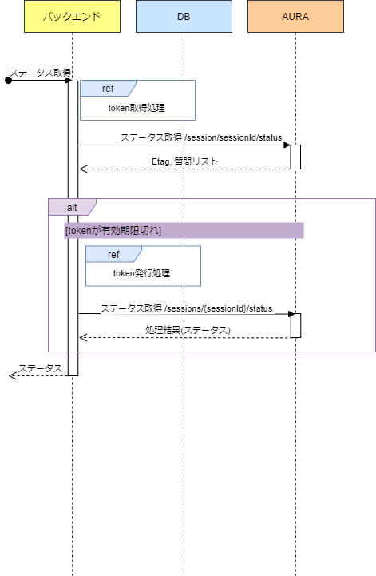

 | プロセス詳細
 | 1． | token取得する
 |  | token取得シートを参照

 | 2. | ステータスを取得
 |  | システム |  | AURA |  |  |  | API名 |  | /api/v1/clients/{clientName}/sessions/{sessionId}/status |  |  |  | method |  | GET
 |  | リクエストヘッダ |  |  |  |  | パラメータ |  |  |  |  | 説明
 |  | Authorization |  |  |  |  | Bearer {token} |  |  |  |  | 1.取得したtoken
 |  | Etag |  |  |  |  | {Etag} |  |  |  |  | AURA発行のEtag情報
 |  | リクエスト項目 |  |  |  |  | パラメータ |  |  |  |  | 説明

 |  | 戻り値 |  | ステータス情報DTO |  |  |  |  |  |  | 備考
 |  | 項目名（和） |  |  |  | 項目名（英） |  |  | 型 |  | パラメータ |  |  |  | 説明
 |  | 回答完了フラグ |  |  |  | completed |  |  | boolean
 |  | 回答送信済みフラグ |  |  |  | submitted |  |  | boolean
 |  | 最終使用日時 |  |  |  | lastUsedDate |  |  |  | datetime
 |  | 自身のリンク |  |  |  | _links |  |  | Object

 |  | AURAでエラーが発生した場合=HTTPステータスが200以外は、エラーを応答する
 |  | 戻り値 |  | エラーレスポンスオブジェクト |  |  |  |  |  |  | 備考
 |  | 項目名（和） |  |  |  | 項目名（英） |  |  | 型 |  | パラメータ |  |  |  | 説明
 |  | エラー種別 |  |  |  | errorType |  |  | string |  | AURA系エラー
 |  | エラー |  |  |  | errors |  |  | List |  | -
 |  |  | エラーコード |  |  | errorCode |  |  | string |  | -

 | 3. | [AURAセッションが期限切れの場合] AURA JWTを発行する
 |  | token発行シートを参照

 | 4. | [AURAセッションが期限切れの場合] ステータス取得再実行
 |  | 3.の内容を実施

